IF_1
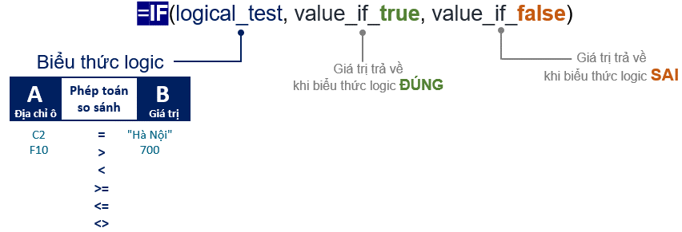
YÊU CẦU THỰC HÀNH
Các hàm logic IF AND OR
1. Tại ô E2 xây dựng công thức hàng loạt tính Điểm thưởng biết nếu khách hàng có số điểm tích lũy từ 900 điểm trở lên thì được thưởng 1000, còn lại thưởng 0.
Gợi ý: sử dụng hàm IF với biểu thức logic (logical_test) E2>=900
2. Tại ô H2, lập công thức điền Ghi chú hàng loạt biết nếu khách hàng ở quận Hà Đông có số điểm tích lũy từ 800 trở lên thì điền Tiềm năng, còn không thì để trống.
Gợi ý: sử dụng hàm IF với biểu thức logic (logical_test) sử dụng điều kiện kết hợp AND(D2="Hà Đông",E2>=800)
3. Tại ô G2, lập công thức điền Chiết khấu hàng loạt biết nếu khách hàng sinh tháng 5 và tháng 9 thì được chiết khấu 10%, còn lại không được chiết khấu.
Gợi ý: sử dụng hàm IF với biểu thức logic (logical_test) sử dụng điều kiện OR(C2=5,C2=9).
Sử dụng hàm OR do tháng tại 1 ô chỉ nhận 1 trong 2 giá trị 5 hoặc 9
Họ và tên | Ngày sinh | Tháng sinh | Tên quận | Số điểm tích lũy | Điểm thưởng | Chiết khấu | Ghi chú
ĐẶNG TIẾN HƯNG | 1962-05-11 | 5 | Hà Đông | 595 | 0 | 0.1
NGUYỄN VĂN HOÀNG | 1964-07-04 | 7 | Hà Đông | 912 | 1000 | 0 | Tiềm năng
ĐINH THÀNH TÍN | 1998-09-08 | 9 | Hai Bà Trưng | 967 | 1000 | 0.1
ĐỖ THỊ THU TRANG | 1974-11-20 | 11 | Hoàng Mai | 440 | 0 | 0
VŨ KHÁNH NAM | 1990-03-30 | 3 | Cầu Giấy | 83 | 0 | 0
HOÀNG THIỆN TÂM | 1966-09-04 | 9 | Thanh Xuân | 701 | 0 | 0.1
HỒ THÙY LINH | 1985-10-26 | 10 | Ba Đình | 772 | 0 | 0

IF_2
YÊU CẦU THỰC HÀNH
Các hàm logic IF AND OR
1. Tại ô D2 xây dựng công thức hàng loạt tính Thưởng 1 biết nếu SV Ngoại ngữ có điểm MOS >=700 sẽ được thưởng "1 triệu đồng" còn lại bỏ trống.
Gợi ý: sử dụng hàm IF với biểu thức logic (logical_test) kết hợp AND(C2>=700,B2="Ngoại ngữ")
2. Tại ô E2 xây dựng công thức hàng loạt tính Thưởng 2 biết nếu SV có điểm MOS >=700 thuộc khoa Ngoại ngữ hoặc khoa Xã hội và nhân văn sẽ được thưởng 1000000 còn lại không thưởng.
Gợi ý: sử dụng hàm IF với biểu thức logic (logical_test) kết hợp AND và OR, AND(C2>=700,OR(B2="Ngoại ngữ",B2="Xã hội nhân văn")
3. Sửa lại công thức trong cột Thưởng 3 biết rằng: nếu SV có điểm MOS >= 700 thì được thưởng 1 triệu đồng.
Gợi ý: CT trong ô trên không sai nhưng do so sánh điểm MOS với giá trị trong ô C4 nên khi giá trị trong ô này thay đổi sẽ không đúng với yêu cầu nữa.
Họ và tên | Khoa | MOS | Thưởng 1 | Thưởng 2 | Thưởng 3
Nguyễn Như Mai | Ngoại ngữ | 892 | 1 triệu đồng | 1000000 | 1 triệu đồng
Lê Thanh Nga | Ngoại ngữ | 699 |  | 0
Trần An Bình | Xã hội nhân văn | 700 |  | 1000000 | 1 triệu đồng
Lê Na | Quản lý | 934 |  | 0 | 1 triệu đồng

IF_3
YÊU CẦU THỰC HÀNH
Các hàm logic IF AND OR
1. Tại ô E2 xây dựng công thức hàng loạt tính Phí vận chuyển biết nếu Khách hàng có Tiền mua hàng từ 300000 thì phí vận chuyển là 0 còn lại phí vận chuyển là 30000.
Gợi ý: sử dụng hàm IF với biểu thức logic (logical_test) C2>=3000000
2. Sửa công thức cho cột Chiết khấu biết rằng nếu Số điểm tích lũy từ 900 trở lên thì được chiết khấu 10%, còn lại không được chiết khấu.
Gợi ý: Công thức trong cột Chiết khấu cần thay đổi tham số thứ 3 (tham số 2 là kiểu số -> tham số 3 cũng nên là kiểu số 0, đồng thời nếu để kiểu số dữ liệu sẽ dùng được cho các công thức tính toán.
3. Sửa công thức cho cột Ghi chú biết rằng Nếu khách hàng mua hàng từ tháng 6 đến tháng 10 thì ghi chú Đặc biệt, còn lại để trống.
Gợi ý: Công thức trong cột Ghi chú trên sai phần logical_test, để tìm được khách hàng mua hàng trong khoảng từ tháng 6 đến tháng 9 -> cần sử dụng điều kiện AND.
Họ và tên | Tháng mua hàng | Tiền mua hàng | Điểm tích lũy | Phí vận chuyển | Chiết khấu | Thanh Toán | Ghi chú
Nguyễn Như Mai | 5 | 125,000 | 595 | 30000 |  | #VALUE!
Lê Thanh Nga | 7 | 299,000 | 912 | 30000 | 0.1 | 326,000 | Đặc biệt
Trần An Bình | 9 | 302,000 | 967 | 0 | 0.1 | 302,000 | Đặc biệt
Lê Na | 11 | 450,000 | 440 | 0 |  | #VALUE!

